Накладная-№3
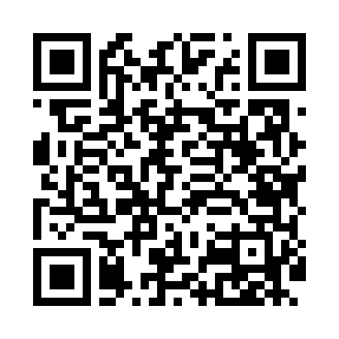
Номер товарно-транспортной накладной: |  |  | Торговый представитель: Amriyev Muhammad
Поставщик: Toshkent falcon fly 2 |  |  | Телефон торгового представителя: +998972880505
Дата отгрузки: 04.12.2025 |  |  | Контрагент: """" Klient
Дата консигнации: |  |  | Адрес:
Доставщик: |  |  | Телефон:
Телефон доставщика:
Время заказа: 04.12.2025 11:11:06
№ | Штрих-код | Название товаров (работ,услуг) | Количество | Количество в кейсе | Цена | Сумма
 |  |  | 26 |  |  | 1525000
1 | 6973958651171 | Швабра с ведром из пластмассы MSD103 XP-18-6 | 1 | 1 шт. | 248,000 | 248,000
2 | 6927452357305 | Чўгун чойнак 1.2L DB-57-30 | 1 | 1 шт. | 197,000 | 197,000
3 | 6920240023987 | Коврики напольные для ванной комнаты 60*90CM XP-23-98 | 1 | 1 шт. | 63,000 | 63,000
4 | 2016838754884 | Чугунная тарелка с деревянной подставкой XP-4 6-39 | 2 | 2 шт. | 112,000 | 224,000
5 | 6934179000698 | Миска 40 см DB-6-102 | 1 | 1 шт. | 56,000 | 56,000
6 | 6934179000681 | Миска 38 см DB-6-101 | 1 | 1 шт. | 52,000 | 52,000
7 | 6934179000629 | Металический Миска 36cm DB-6-16 | 1 | 1 шт. | 37,000 | 37,000
8 | 6934179000605 | Металический Миска 32cm DB-6-15 | 1 | 1 шт. | 31,000 | 31,000
9 | 6934179000582 | Металический Миска 28cm DB-6-14 | 1 | 1 шт. | 22,000 | 22,000
10 | 6934179000568 | Металический Миска 24cm DB-6-13 | 1 | 1 шт. | 18,000 | 18,000
11 | 6934179000551 | Металический Миска 22cm DB-6-12 | 1 | 1 шт. | 16,000 | 16,000
12 | 6805019698781 | Милый коврик с изображением кошки для спальни и детской комнаты, 50×80 см, DB-98-78 | 3 | 3 шт. | 31,000 | 93,000
13 | 6920240023611 | Коврики напольные для ванной комнаты 80*80CM XP-23-61 | 1 | 1 шт. | 144,000 | 144,000
14 | 6971739630889 | Щётка для мытья окон DB-83-144 | 1 | 1 шт. | 10,000 | 10,000
15 | 6920231314131 | Кийимлар учун йиғиладиган органайзер DB-140-1 3 | 1 | 1 шт. | 118,000 | 118,000
16 | 6941797501438 | Точилка для ножей TY8-29 8 DB-16-54 | 1 | 1 шт. | 48,000 | 48,000
17 | 6972544858840 | Силиконовая прихватка P5884 29.5x19cm 25.1 DB -15-178 | 2 | 2 шт. | 25,000 | 50,000
18 | 6914021450024 | Чайник заварочный, стеклянный желтого цвета 1 L DB-78-34 | 1 | 1 шт. | 30,000 | 30,000
19 | 6928352894587 | Орехокол для раскалывания фундука и кедровых орехов DB-5-54 | 1 | 1 шт. | 25,000 | 25,000
20 | 6972173880120 | Овқатланиш учун таяоқчалар суши ва ролллар уч ун 7018 DB-13-49 | 1 | 1 шт. | 7,000 | 7,000
21 | 6801573570242 | Совок для сыпучих продуктов корма ADS6599C-11 DB-5-226 | 1 | 1 шт. | 16,000 | 16,000
22 | 6920250097022 | Хлебница Металлическая плетеная DB-97-2 | 1 | 1 шт. | 20,000 | 20,000
Итого: 1525000

